상품제안서
excase 친환경 프리미엄 드라이백 | 상품코드: S16813

 |  |  |  |  |  |  | 02-713-8555 | www.synergygift.co.kr
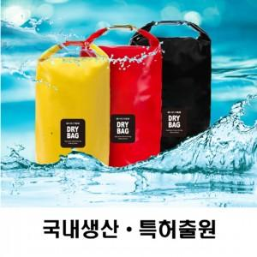

【상세/제작정보】

【인쇄/포장옵션】 | 실크, 풀칼라 / 포장불가능

【공급단가】 | 수량 | 100~ | 300~ | 500~ | 1,000~ | 3,000~
*VAT별도 | 5L | 6,240원 | 6,090원 | 5,900원 | 5,610원 | 5,520원
 | 8L | 6,630원 | 6,470원 | 6,270원 | 5,960원 | 5,860원
 | 10L | 7,280원 | 7,110원 | 6,880원 | 6,550원 | 6,440원

【상품 URL】 | https://www.synergygift.co.kr:443/src/goods_detail.php?gdno=18825

